上线刚开始版本
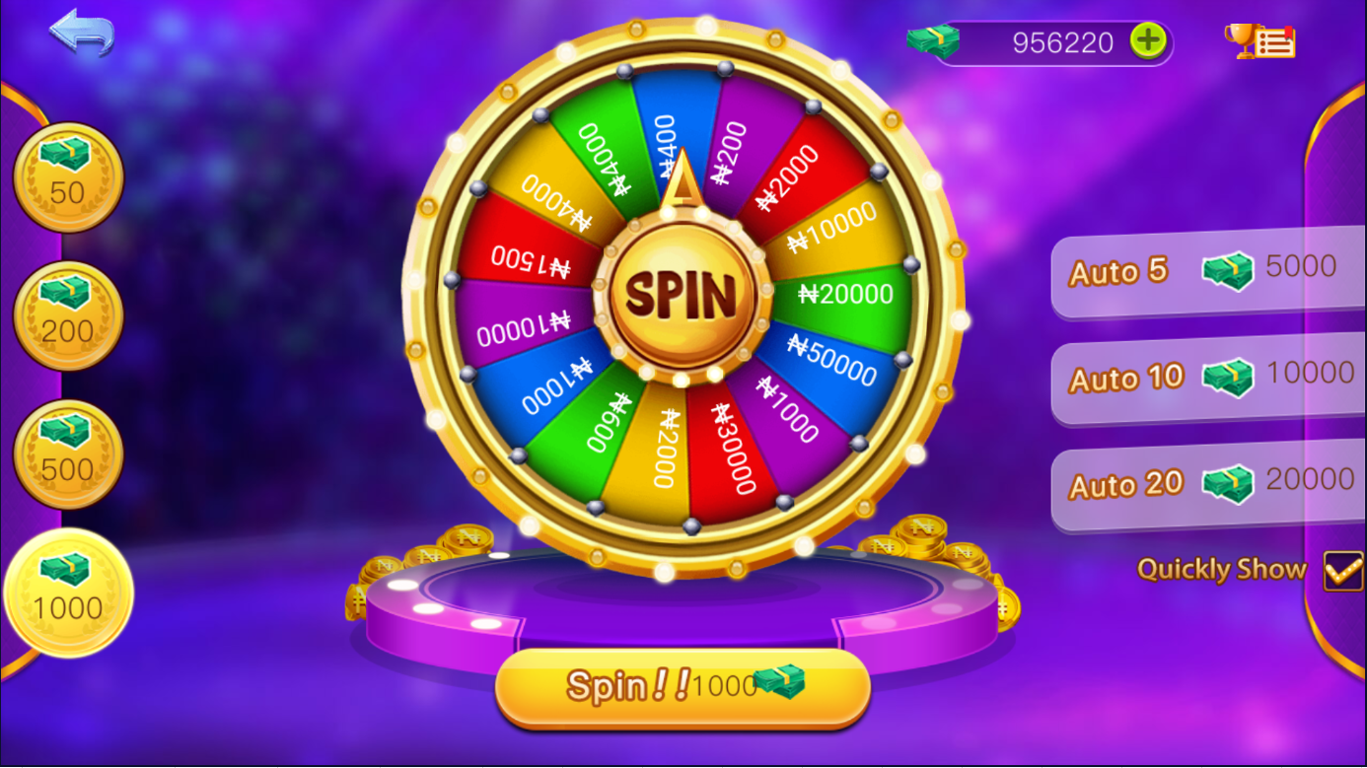
序号 | 奖品名称 | 奖品价值 | 获奖库存 | 奖品概率
1 | 20 | 20 | 800 | 22% | 16000 | 4.3537414966
2 | 200 | 200 | 200 | 5% | 40000 | 10.884353741
3 | 1000 | 1000 | 0 | 0% | 0 | 0
4 | 2000 | 2000 | 0 | 0% | 0 | 0
5 | 5000 | 5000 | 0 | 0% | 0 | 0
6 | 100 | 100 | 200 | 5% | 20000 | 5.4421768707
7 | 3000 | 3000 | 0 | 0% | 0 | 0
8 | 200 | 200 | 25 | 1% | 5000 | 1.3605442177
9 | 60 | 60 | 500 | 14% | 30000 | 8.1632653061
10 | 100 | 100 | 200 | 5% | 20000 | 5.4421768707
11 | 1000 | 1000 | 0 | 0% | 0 | 0
12 | 150 | 150 | 1200 | 33% | 180000 | 48.979591837
13 | 400 | 400 | 40 | 1% | 16000 | 4.3537414966
14 | 400 | 400 | 10 | 0% | 4000 | 1.0884353741
15 | 40 | 40 | 500 | 14% | 20000 | 5.4421768707
 |  |  | 3675 |  | 351000
单次抽奖价格 |  | 100 |  |  | 367500 | 95.510% | 返奖率

 |  |  | 大于100N的中奖率 | 0.40136054422

